关系图
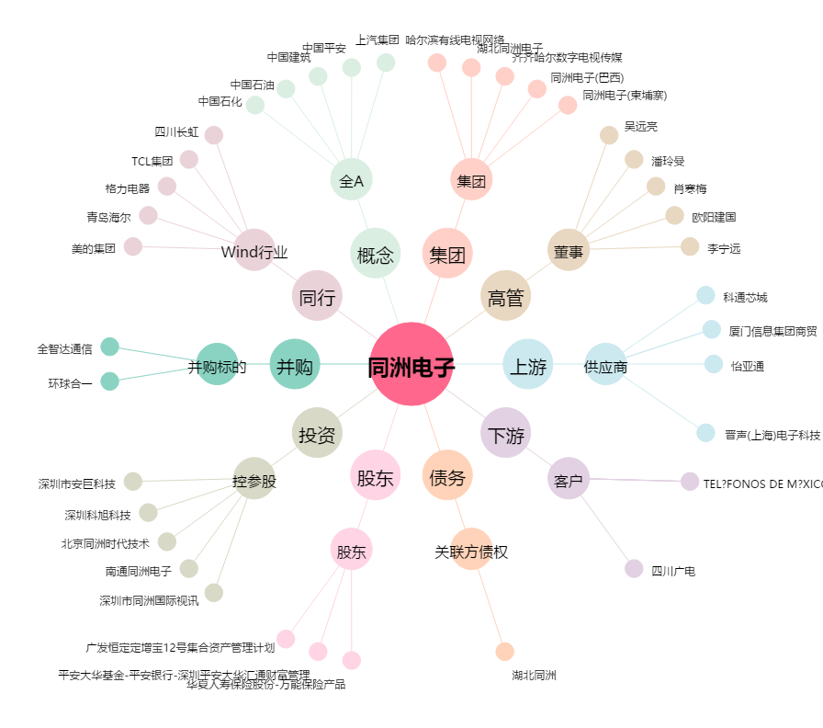
同洲电子[002052.SZ] - 关系概览图

